Decision table2

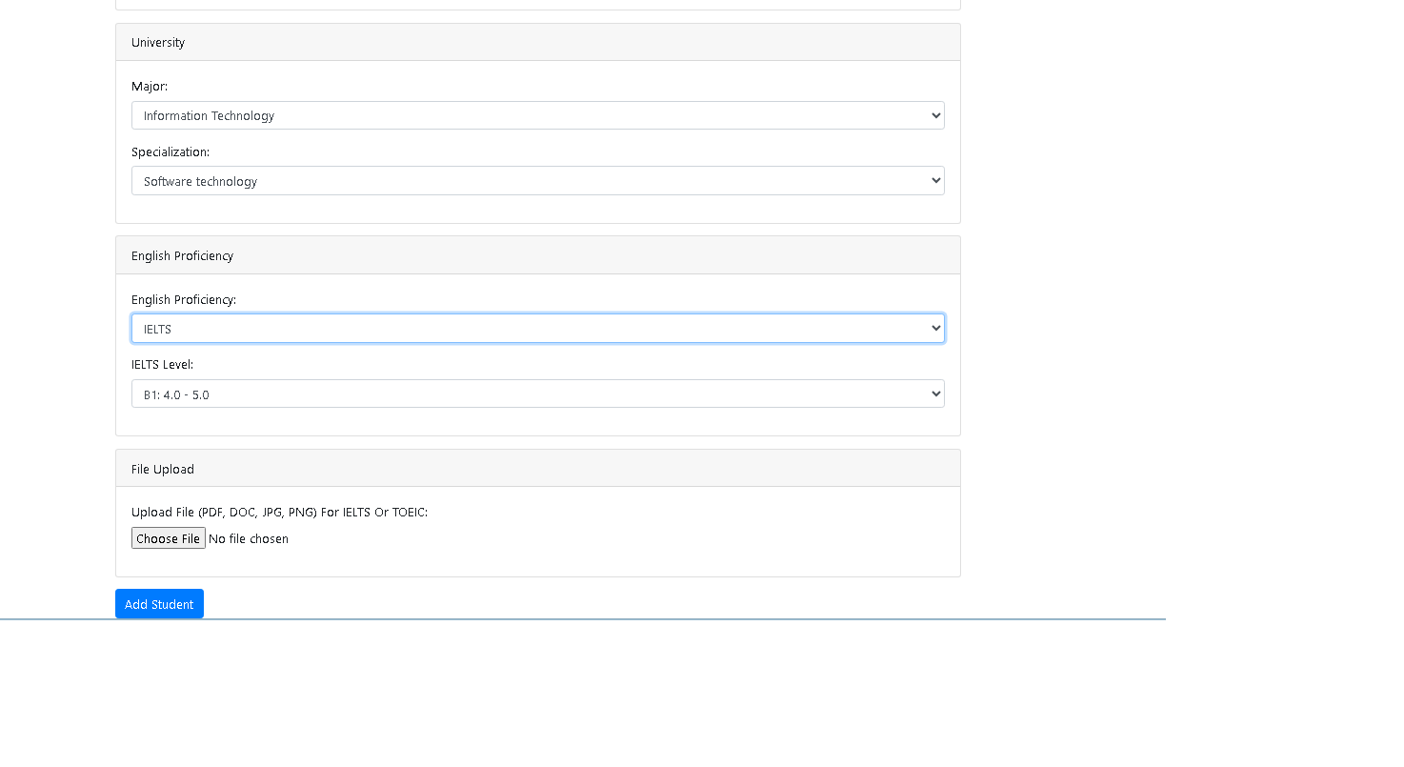
No | Input condition
 |  | A | B | C | C | C | D | E | F | G | G | G | H | H | H | H | I | I | I | J | J | J | K | L | L | L | M | M | M | O | O | O | O | O
1 | FirstName()(Null, -,<, 1,1-30,30) | 1-255 | 1-255 | 1-255 | 1-255 | 1-255 | 1-255 | 1-255 | 1-255 | 1-255 | 1-255 | 1-255 | 1-255 | 1-255 | 1-255 | 1-255 | 1-255 | 1-255 | 1-255 | 1-255 | 1-255 | 1-255 | 1-255 | 1-255 | 1-255 | 1-255 | 1-255 | 1-255 | 1-255 | NULL | ^&**%% | 256
2 | LastName(Null, -,<, 1,1-30,30) | 1-255 | 1-255 | 1-255 | 1-255 | 1-255 | 1-255 | 1-255 | 1-255 | 1-255 | 1-255 | 1-255 | 1-255 | 1-255 | 1-255 | 1-255 | 1-255 | 1-255 | 1-255 | 1-255 | 1-255 | 1-255 | 1-255 | 1-255 | 1-255 | 1-255 | NULL | ^&**%% | 256 | - | - | -
3 | BirthDate(Null,XX/YY/ZZ) | 2006-01-01 | 2006-01-01 | 2006-01-01 | 2006-01-01 | 2006-01-01 | 2006-01-01 | 2006-01-01 | 2006-01-01 | 2006-01-01 | 2006-01-01 | 2006-01-01 | 2006-01-01 | 2006-01-01 | 2006-01-01 | 2006-01-01 | 2006-01-01 | 2006-01-01 | 2006-01-01 | 2006-01-01 | 2006-01-01 | 2006-01-01 | 2006-01-01 | NULL | 11/11/XX | 11/YY/ZZ | - | - | - | - | - | -
4 | Gender(Có chọn giới tính hay không) | T | T | T | T | T | T | T | T | T | T | T | T | T | T | T | T | T | T | T | T | T | F | - | - | - | - | - | - | - | - | -
5 | State(Null, -,256, 1,1-255,255) | 1-255 | 1-255 | 1-255 | 1-255 | 1-255 | 1-255 | 1-255 | 1-255 | 1-255 | 1-255 | 1-255 | 1-255 | 1-255 | 1-255 | 1-255 | 1-255 | 1-255 | 1-255 | Null | 256 | <#$$% | - | - | - | - | - | - | - | - | - | -
6 | Country(Null, -,256, 1,<,1-255,255) | 1-255 | 1-255 | 1-255 | 1-255 | 1-255 | 1-255 | 1-255 | 1-255 | 1-255 | 1-255 | 1-255 | 1-255 | 1-255 | 1-255 | 1-255 | Null | 256 | <#$$% | - | - | - | - | - | - | - | - | - | - | - | - | -
7 | Phone(Null,-,7 -1,8,8-12,12) | 10 | 10 | 10 | 10 | 10 | 10 | 10 | 10 | 10 | 10 | 10 | NULL | { | 7 | ABC | - | - | - | - | - | - | - | - | - | - | - | - | - | - | - | -
8 | Address()(Null, -,256, 1,1-255,255) | 1-255 | 1-255 | 1-255 | 1-255 | 1-255 | 1-255 | 1-255 | 1-255 | NULL | 256 | <#$$% | - | - | - | - | - | - | - | - | - | - | - | - | - | - | - | - | - | - | - | -
9 | Major(Có chọn 1 trong 4 Major không) | T | T | T | T | T | T | T | F | - | - | - | - | - | - | - | - | - | - | - | - | - | - | - | - | - | - | - | - | - | - | -
10 | Specialization(Có chọn các Specialization không sau khi chọn Major) | T | F | T | T | T | T | F | - | - | - | - | - | - | - | - | - | - | - | - | - | - | - | - | - | - | - | - | - | - | - | -
11 | EnglishLevel | T | T | T | T | T | F | - | - | - | - | - | - | - | - | - | - | - | - | - | - | - | - | - | - | - | - | - | - | - | - | -
12 | Toeic Grade(null,space,-1,0,0-990,990) | 990 | 990 | -1 | space | NULL | - | - | - | - | - | - | - | - | - | - | - | - | - | - | - | - | - | - | - | - | - | - | - | - | - | -
13 | UploadFile(Zip,docx,pdf,PNG,JPG,xlsx,null) | PDF | NULL | - | - | - | - | - | - | - | - | - | - | - | - | - | - | - | - | - | - | - | - | - | - | - | - | - | - | - | - | -
14 | Button Add Student | T | - | - | - | - | - | - | - | - | - | - | - | - | - | - | - | - | - | - | - | - | - | - | - | - | - | - | - | - | - | -
 | Output condition |  |  |  |  |  |  |  |  |  |  |  |  |  |  |  |  |  | - | - | - | - | - | - | - | - | - | - | - | - | - | -
1 | Add Student successful to system | T | F | F | F | F | F | F | F | F | F | F | F | F | F | F | F | F | F | F | F | F | F | F | F | F | F | F | F | F | F | F
2 | Báo lỗi trường thông tin bị sai,Add sinh viên thất bại | F | T | T | T | T | T | T | T | T | T | T | T | T | T | T | T | T | T | T | T | T | T | T | T | T | T | T | T | T | T | T

Funtion
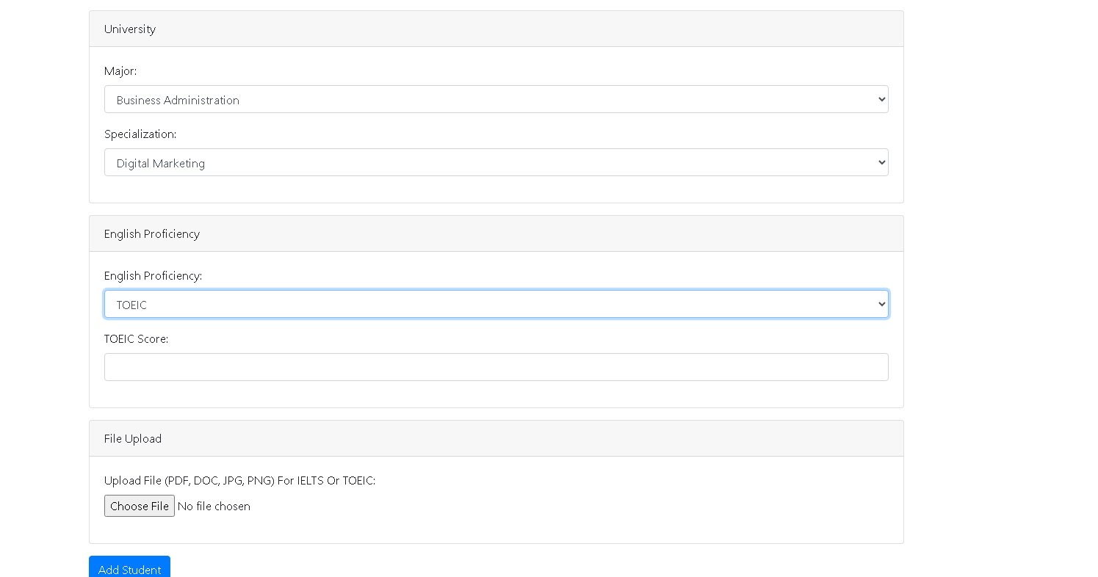
FirstName:1-255 kí tự ,không có kí tự đặc biệt, không để trống LastName:1-255 kí tự ,không có kí tự đặc biệt, không để trống BirthDate:Không được để trống , điền đầy đủ XX ,YY,ZZ Gender:Không được để trống có 2 option male hoặc female State:1-255 kí tự ,không có kí tự đặc biệt, không để trống Country:1-255 kí tự ,không có kí tự đặc biệt, không để trống Phone:Không được để trống , không chữ, không kí tự đặc biệt , chỉ từ 8 đến 12 số nguyên dương Address:1-255 kí tự ,không có kí tự đặc biệt, không để trống Trong khung University Major: Không được để trống ,phải chọn 1 trong 4 option IT,BA,EnglishStudies,JapaneseStudies Speciallization:Không được để trống và có các option tùy thuộc Major English Proficiency:Toeic Không được để trống và đã được chọn từ Speciallization TOEIC Score:0-990, Không có chữ ,không trống và đã chọn 1 option từ EnglishProficiency UploadFile: Không được để trống và đúng định dạng file PDF,JPG,DOCX,.....Đã điền TOEIC SCORE

